Лист2
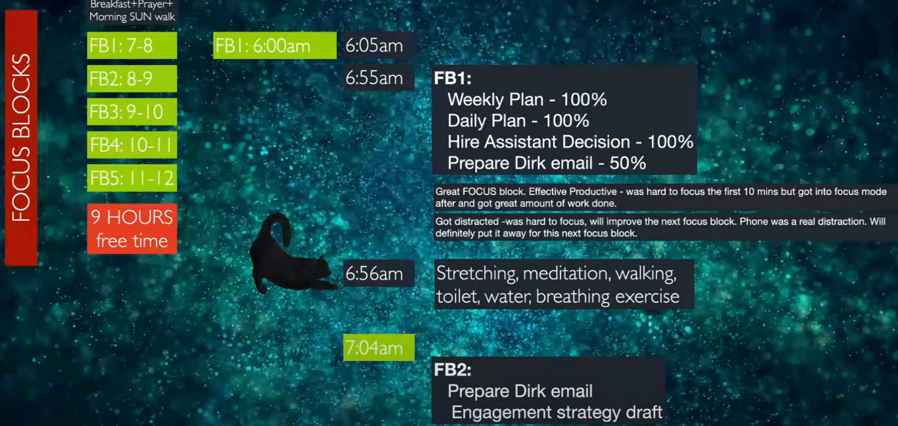
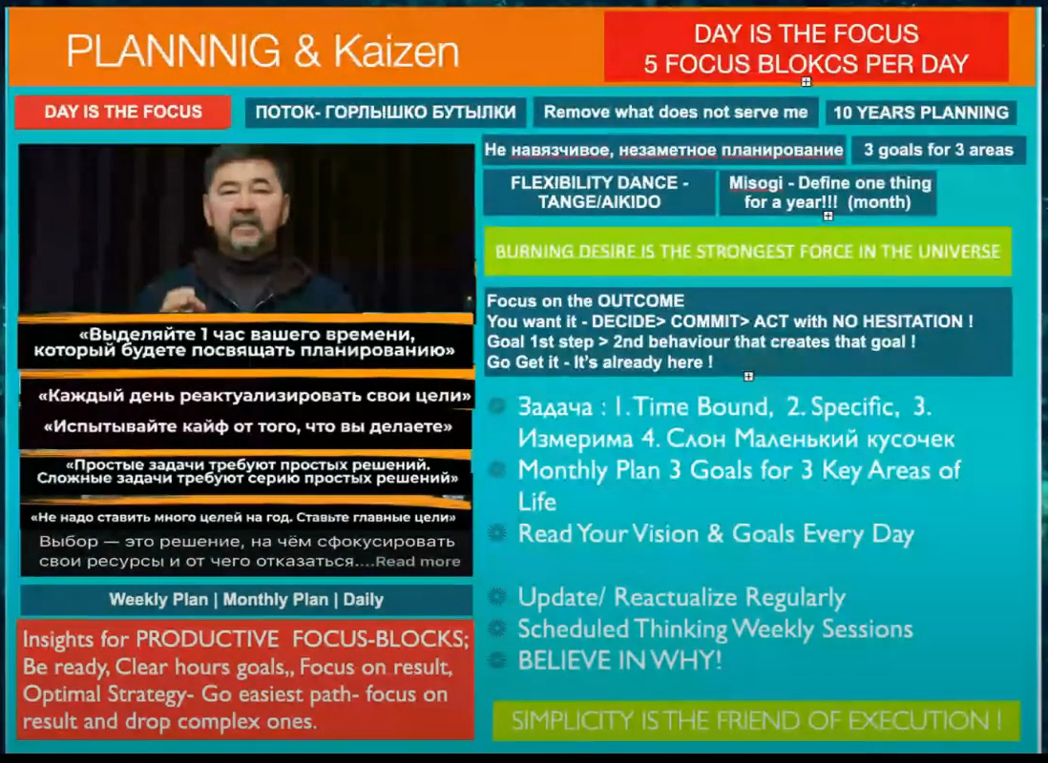
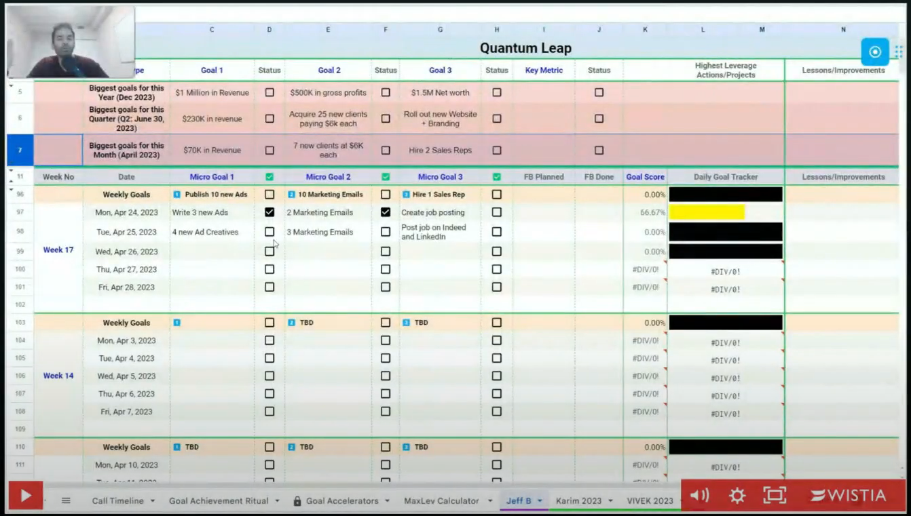
 | FOCUS BLOCKS
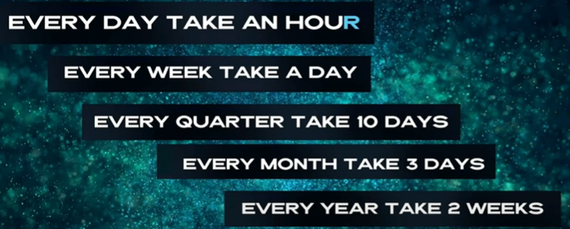
FB1: 7–8 |  | Breakfast + Prayer + Morning SUN walk | PRODUCTIVE FOCUS-BLOCKS RULES:
FB2: 8–9 |  |  | F – First things first: We work on our most important tasks.
FB3: 9–10 |  | FB1: 6:00am | O – Outcome based thinking: We need to be very clear on the outcome.
FB4: 10–11 |  | 6:05am | C – Community: hold ourselves accountable and bring out our best.
FB5: 11–12 |  |  | U – Uninterrupted Time: We leave out all distractions.
 |  | FB1: | S – Single Tasking: We only work on a single task for this entire focus block.
9 HOURS free time |  | Weekly Plan
 |  | Daily Plan | Be ready at the beginning of each hour, have clear concrete hourly goals,
 |  | Hire Assistant Decision | Focus on result, Optimal Strategy – Follow easiest path to achieve result and drop complex routes.
 |  | Prepare Dirk email

